Sheet1
基本信息 | 填写内容
姓 | LIU
名 | LIJIA
中文名 | 刘力嘉
是否有曾用名 | FALSE
性别 | FEMALE
婚姻状况 | SINGLE
出生年月日 | 2002-02-07
出生省份 | GUANGDONG
出生城市 | SHAOGUAN
出生国家 | CHINA
国籍 | CHINA
身份证号 | 440202200202070026
目前住址信息
（目前）家庭地址 | F804 Sir Charles Groves Hall Booth St W
家庭城市 | Manchester
家庭省/州 | Manchester
家庭所在国 | UNITED KINGDOM
家庭邮编 | M15 6PF
主要电话 | 7873643082
近五年电话 | 15622838864
个人邮箱 | Felicia_2731@outlook.com
近五年邮箱 | 1220892169@qq.com

社交媒体（至少填写两个）
新浪微博
QQ | 1220892169
Facebook
Twitter
Instagram
抖音 | SodaLemonLLJ
YouTube | liu lijia

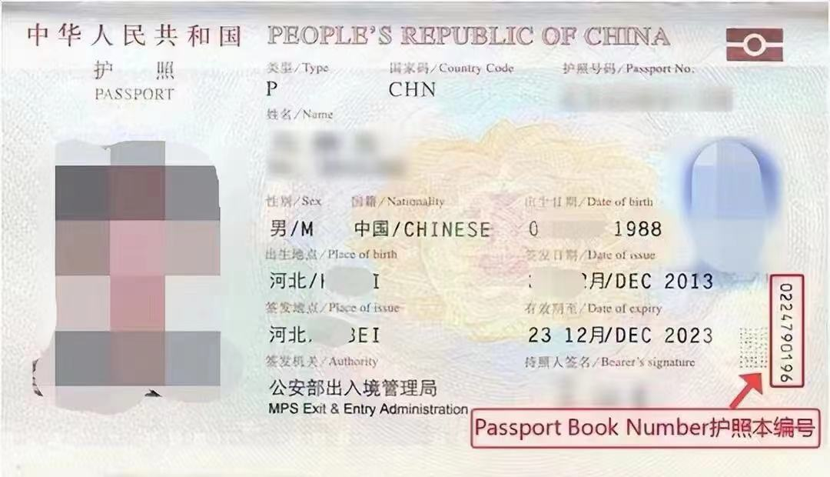
护照信息
护照号 | EL0735749
护照本编号 | 2031406038
护照签发国家 | CHINA
护照签发城市 | SHAOGUAN
护照签发省/州 | GUANGDONG
护照签发国家 | CHINA
护照签发日期 | 2023-08-17
护照到期日期 | 2033-08-16

父母信息（姓名填写拼音）
父亲姓 | liu
父亲名 | hua
父亲出生日期 | 1976-05-28
母亲姓 | he
母亲名 | jieming
母亲出生日期 | 1975-02-07

目前学校信息
当前学校/单位 | University of Manchester
当前学校/单位地址 | 188 Oxford Road, Manchester
当前城市 | Manchester
当前州/省 | Manchester
当前邮编 | M13 9PL
当前学校电话 | 01613066000
当前学校所在国家 | UNITED KINGDOM
入学日期 | 2024-09-23
专业描述 | The study of the interaction between politics and economics, focusing on how institutions, policies, and markets influence economic outcomes and governance.

高中/本科信息（如果目前是本科在读，就填高中；硕士在读，就填本科）
学校名称 | Tianjin University of Finance and Economics
学校地址 | No. 25 Zhujiang Road Hexi District Tianjin City China
学校城市 | Tianjin
学校州/省 | Tianjin
学校邮编 | 300221
学校所在国家 | CHINA
教育开始时间 | 2020-09-01
教育结束时间 | 2024-06-13
所学专业/课程 | Finance

旅游过的国家
国家数量 | 6
去过的国家1 | 日本
去过的国家2 | 菲律宾
去过的国家3 | 法国
去过的国家4 | 西班牙
去过的国家5 | 葡萄牙
去过的国家6 | 冰岛
去过的国家7
去过的国家8
去过的国家9
去过的国家10

美国旅游史（第一次办美签，下面不用填）
是否去过美国 | No
去美年月日
去美城市
去美所在州
是否有美国驾照 | No
美国驾照号码
驾照颁发州

是否曾有美国签证 | No
美国签证号
签证签发日期
签证到期日期
签证签发地
签证类型
签证状态
是否被拒签 | No
被拒签原因

工作信息（没有工作过的不用填）
是否有工作经历 | No
前学校/单位
前学校/单位地址
前城市
前州/省
前邮编
前单位电话
前单位国家 | CHINA
前单位开始日期 | 2020-01-01
前单位结束日期 | 2024-01-01
前主管姓
前主管名

空着就行下面的信息（不用填）
姓氏电报码 | 0491
名字电报码 | 0500 0857
计划到达年份 | 2025
计划到达月份 | 12
计划到达日期 | 15
计划停留天数 | 6
酒店地址 | 2178 Broadway Upper West Side
酒店名称 | Arthouse Hotel
酒店城市 | NEW YORK
酒店州 | NEW YORK
酒店邮编 | 10024
酒店电话 | 12123621100
酒店邮箱 | connect@arthousehotelnyc.com
入住日期 | 2025-12-15
退房日期 | 2025-12-20
旅行费用支付人 | S
其他支付者
与支付者关系
支付者地址
支付者城市
支付者州
支付者国家
支付者邮编
支付者电话
支付者邮箱
语言1 | CHINESE
语言2 | ENGLISH
Application ID

